Detalhamento_Avarias
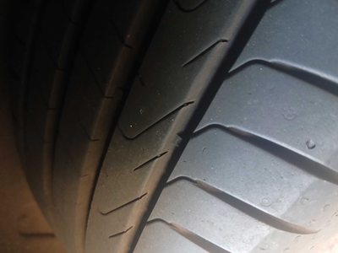
Detalhamento da Cobrança

Cliente | xxxx
Contrato: | xxxx

Placa: | TDQ0I34 |  | VALOR TOTAL
Modelo: | T-CROSS 1.0 200 TSI 12V TOTAL FLEX 4P C/AR - AUTOMÁTICO |  | R$555.00
Cor: | CINZA PLATINUM

1 | Recuperação e pintura porta traseira direita | Valor | R$420.00
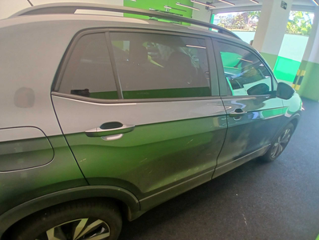

2 | Troca jogo de calotas | Valor | R$135.00

